SelProductor_e_InscSENASA
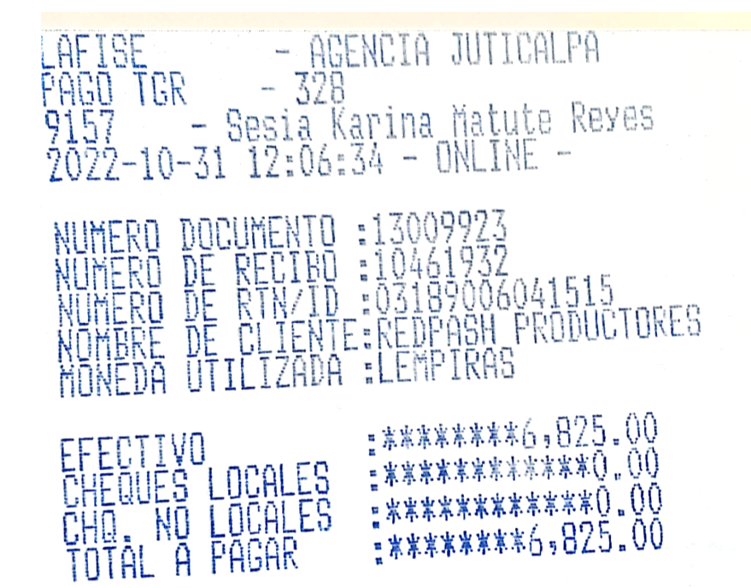
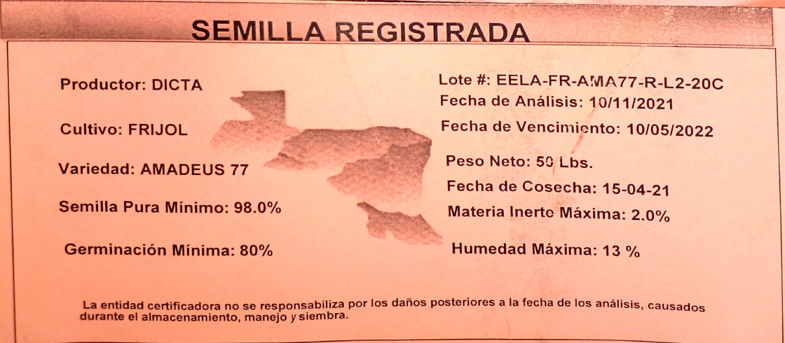
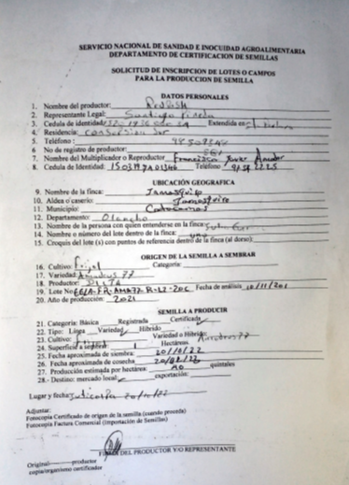
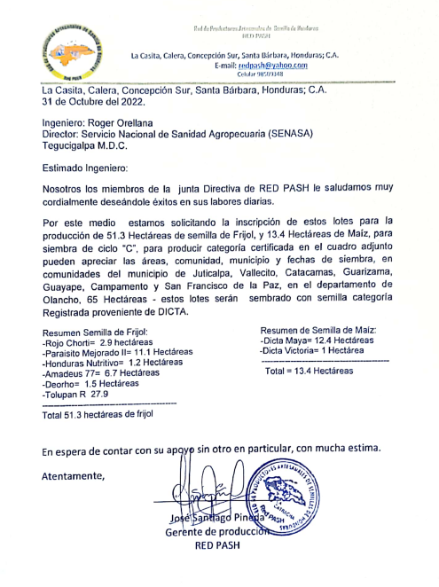
portal Red Pash |  |  | PLAN PRODUCCIÓN DE SEMILLA DE FRIJOL
NUEVO | Propósito: Registrar el plan de producción de semilla de frijol (certificada y comercial) por ciclo de cultivo, así como confirmar la inscripción de los productores(as) de semilla ante SENASA, adjuntando los soportes requeridos del proceso.

 | 1. Seleccione el ciclo de siembra según año:
 | Primera □
 | Postrera □
 | Verano □

 | 2. Seleccione el departamento: |  | De acuerdo al área de influencia y lugar de producción.

 | 3. Seleccione el productor(a) de semilla de frijol que ha sido previamente registrado en el módulo REGISTRO BCS:
 | Arnoldo: Desplegar datos del productor(a) registrado para ingresar la información solicitada.
 | a. Ubicación geográfica: Municipio, aldea y caserío |  |  |  | No es editable
 | b. Nombre completo |  |  |  | No es editable
 | Departamento | Productor(a) | Tipo de productor | Ciclo | INGRESAR PLAN | INSCRIBIR LOTE
EDITAR PLAN
INSCRIPCION SENASA
 | El Paraíso | Ancelmo Murillo | Semilla | 2023-CICLO A
EDITAR PLAN
INSCRIPCION SENASA
 | Olancho | Oscar Ramon Flores | Mixto (grano y semilla) | 2023-CICLO A
EDITAR PLAN
 | Campos a ingresar:
 | c. Cantidad de lotes de terreno a sembrar para producir semilla |  |  |  | No.

 | De acuerdo a la cantidad de lotes desplegar: |  | ESTA INFORMACIÓN CORRESPONDE A LA SECCION D SEMILLA A PRODUCIR del formulario Solicitud_Inscripción_Lote
 | c.1. Seleccione la variedad de frijol: |  | Desplegar por variedad y solicitar los datos |  | CONVERSIÓN |  |  |  |  |  | CONVERSIÓN |  | CONVERSIÓN
 | Variedad | Selección SI / NO | Categoría de semilla a producir | Área a sembrar MZ. | Área a sembrar HA. | Fecha que sembrará | Requerimiento de semilla registrada QQ | Cantidad de lotes a sembrar | Nombre o No. del lote dentro de la finca | Estimado de producción en campo QQ/MZ | Estimado de producción en campo QQ/HA | Estimado semilla a producir QQ. | Estimado semilla a producir QQ/HA
 | Amadeus-77 | Si [ ] No [ ] | Certificada Si [ ] No [ ] |  |  | D/M/A
 |  |  | Comercial Si [ ] No [ ] |  |  | D/M/A
 | Carrizalito | Si [ ] No [ ] | Certificada Si [ ] No [ ] |  |  | D/M/A
 |  |  | Comercial Si [ ] No [ ] |  |  | D/M/A
 | Deorho | Si [ ] No [ ] | Certificada Si [ ] No [ ] |  |  | D/M/A
 |  |  | Comercial Si [ ] No [ ] |  |  | D/M/A
 | Azabache | Si [ ] No [ ] | Certificada Si [ ] No [ ] |  |  | D/M/A
 |  |  | Comercial Si [ ] No [ ] |  |  | D/M/A
 | Paraisito mejorado PM-2 | Si [ ] No [ ] | Certificada Si [ ] No [ ] |  |  | D/M/A
 |  |  | Comercial Si [ ] No [ ] |  |  | D/M/A
 | Honduras nutritivo | Si [ ] No [ ] | Certificada Si [ ] No [ ] |  |  | D/M/A
 |  |  | Comercial Si [ ] No [ ] |  |  | D/M/A
 | Inta Cárdenas | Si [ ] No [ ] | Certificada Si [ ] No [ ] |  |  | D/M/A
 |  |  | Comercial Si [ ] No [ ] |  |  | D/M/A
 | Lenca precoz | Si [ ] No [ ] | Certificada Si [ ] No [ ] |  |  | D/M/A
 |  |  | Comercial Si [ ] No [ ] |  |  | D/M/A
 | Rojo chortí | Si [ ] No [ ] | Certificada Si [ ] No [ ] |  |  | D/M/A
 |  |  | Comercial Si [ ] No [ ] |  |  | D/M/A
 | Tolupan rojo | Si [ ] No [ ] | Certificada Si [ ] No [ ] |  |  | D/M/A
 |  |  | Comercial Si [ ] No [ ] |  |  | D/M/A
 | Otra variedad, especificar nombre comercial | Si [ ] No [ ] | Certificada Si [ ] No [ ] |  |  | D/M/A
 |  |  | Comercial Si [ ] No [ ] |  |  | D/M/A

 | Nota. Organizar para descargar como insumo para elaborar orden de compra de semilla registrada.
INSCRIPCION SENASA
 | 4. PROCESO INSCRIPCION SENASA |  | Desarrollar como opción para ingresar la información
 | Según Ley, este proceso debe iniciar 15 días antes de la siembra; pero no todos lo cumplen. Algunos productores deciden sembrar hasta 10-15 días antes, y a veces no hay existencia de semilla y deben hacer una O/C adicional (MAS+). Es más seguro iniciar este paso hasta que el productor recibe la semilla registrada y está 100% seguro de la variedad que sembrará (por cambio de variedad por decisión del productor, porque recibió otra variedad).

 | De acuerdo a la información anterior que fue registrada, desplegar
 | 4.1 Recibió el productor(a) la semilla para sembrar el lote de producción |  |  | Si [ ] Desplegar opción de llenado |  | No [ ] Salvar y guardar
 | Variedad | Tipo de semilla recibida para sembrar el lote de producción: | Ficha de inscripción de lote o campos para la producción de semilla | Pago de TGR |  | Etiqueta de semilla registrada anotar # del lote
 | Amadeus-77 | Certificada Si [ ] No [ ] | Si [ ] Cargar ficha No [ ] | Si [ ] Cargar recibo No [ ]
 |  | Registrada Si [ ] No [ ] | Si [ ] Cargar ficha No [ ] | Si [ ] Cargar recibo No [ ]
 |  | Comercial Si [ ] No [ ] | Si [ ] Cargar ficha No [ ] | Si [ ] Cargar recibo No [ ]
 | Carrizalito | Certificada Si [ ] No [ ] | Si [ ] Cargar ficha No [ ] | Si [ ] Cargar recibo No [ ]
 |  | Registrada Si [ ] No [ ] | Si [ ] Cargar ficha No [ ] | Si [ ] Cargar recibo No [ ]
 |  | Comercial Si [ ] No [ ] | Si [ ] Cargar ficha No [ ] | Si [ ] Cargar recibo No [ ]
 | Deorho | Certificada Si [ ] No [ ] | Si [ ] Cargar ficha No [ ] | Si [ ] Cargar recibo No [ ]
 |  | Registrada Si [ ] No [ ] | Si [ ] Cargar ficha No [ ] | Si [ ] Cargar recibo No [ ]
 |  | Comercial Si [ ] No [ ] | Si [ ] Cargar ficha No [ ] | Si [ ] Cargar recibo No [ ]
 | Azabache | Certificada Si [ ] No [ ] | Si [ ] Cargar ficha No [ ] | Si [ ] Cargar recibo No [ ]
 |  | Registrada Si [ ] No [ ] | Si [ ] Cargar ficha No [ ] | Si [ ] Cargar recibo No [ ]
 |  | Comercial Si [ ] No [ ] | Si [ ] Cargar ficha No [ ] | Si [ ] Cargar recibo No [ ]
 | Paraisito mejorado PM-2 | Certificada Si [ ] No [ ] | Si [ ] Cargar ficha No [ ] | Si [ ] Cargar recibo No [ ]
 |  | Registrada Si [ ] No [ ] | Si [ ] Cargar ficha No [ ] | Si [ ] Cargar recibo No [ ]
 |  | Comercial Si [ ] No [ ] | Si [ ] Cargar ficha No [ ] | Si [ ] Cargar recibo No [ ]
 | Honduras nutritivo | Certificada Si [ ] No [ ] | Si [ ] Cargar ficha No [ ] | Si [ ] Cargar recibo No [ ]
 |  | Registrada Si [ ] No [ ] | Si [ ] Cargar ficha No [ ] | Si [ ] Cargar recibo No [ ]
 |  | Comercial Si [ ] No [ ] | Si [ ] Cargar ficha No [ ] | Si [ ] Cargar recibo No [ ]
 | Inta Cárdenas | Certificada Si [ ] No [ ] | Si [ ] Cargar ficha No [ ] | Si [ ] Cargar recibo No [ ]
 |  | Registrada Si [ ] No [ ] | Si [ ] Cargar ficha No [ ] | Si [ ] Cargar recibo No [ ]
 |  | Comercial Si [ ] No [ ] | Si [ ] Cargar ficha No [ ] | Si [ ] Cargar recibo No [ ]
 | Lenca precoz | Certificada Si [ ] No [ ] | Si [ ] Cargar ficha No [ ] | Si [ ] Cargar recibo No [ ]
 |  | Registrada Si [ ] No [ ] | Si [ ] Cargar ficha No [ ] | Si [ ] Cargar recibo No [ ]
 |  | Comercial Si [ ] No [ ] | Si [ ] Cargar ficha No [ ] | Si [ ] Cargar recibo No [ ]
 | Rojo chortí | Certificada Si [ ] No [ ] | Si [ ] Cargar ficha No [ ] | Si [ ] Cargar recibo No [ ]
 |  | Registrada Si [ ] No [ ] | Si [ ] Cargar ficha No [ ] | Si [ ] Cargar recibo No [ ]
 |  | Comercial Si [ ] No [ ] | Si [ ] Cargar ficha No [ ] | Si [ ] Cargar recibo No [ ]
 | Tolupan rojo | Certificada Si [ ] No [ ] | Si [ ] Cargar ficha No [ ] | Si [ ] Cargar recibo No [ ]
 |  | Registrada Si [ ] No [ ] | Si [ ] Cargar ficha No [ ] | Si [ ] Cargar recibo No [ ]
 |  | Comercial Si [ ] No [ ] | Si [ ] Cargar ficha No [ ] | Si [ ] Cargar recibo No [ ]
 | Otra variedad, especificar nombre comercial | Certificada Si [ ] No [ ] | Si [ ] Cargar ficha No [ ] | Si [ ] Cargar recibo No [ ]
 |  | Registrada Si [ ] No [ ] | Si [ ] Cargar ficha No [ ] | Si [ ] Cargar recibo No [ ]
 |  | Comercial Si [ ] No [ ] | Si [ ] Cargar ficha No [ ] | Si [ ] Cargar recibo No [ ]

Produc_Costos_Lote_Frijol
portal Red Pash |  |  | PRODUCCIÓN Y COSTOS DE SEMILLA
ACTUALIZAR | Propósito: Registrar área sembrada, pérdidas, producción, costos e ingresos por la venta de semilla de frijol (certificada y comercial) por ciclo de cultivo, para determinar la rentabilidad del lote de producción.

 | 1. Seleccione el cultivo: |  | Frijol ⃝ | Maíz ⃝ | Pendiente consulta Categoría de semilla: | Categoría: | Básica ⃝ | Registrada ⃝ | Certificada ⃝

 | 2. Seleccione el ciclo de siembra según año:
 | Primera □
 | Postrera □
 | Verano □

 | 3. Seleccione el departamento: |  | De acuerdo al área de influencia y lugar de producción.

 | 4. Seleccione el productor(a) de semilla de frijol que ha sido previamente registrado en el módulo SelProductor_e_InscSENASA:

+
+
 | Arnoldo: Desplegar datos del productor(a) registrado para ingresar la información solicitada.
 | Departamento | Productor | CULTIVO | CATEGORIA | CICLO | VARIEDAD | Lote_Inscrito | #_INSCRIPCION | AREA_INSCRITA_MZ | AREA_INSCRITA_HA | FECHA_SIEMBRA_INSCRITA | PRONOSTICO_COSECHA_MZ_INSCRITA | PRONOSTICO_COSECHA_HA_INSCRITA | HABILITADO | PRODUCCIÓN | seleccionar check si se ingresa costos total | COSTOS
 | EL PARAÍSO | Alex Orlando Mejía Martínez | FRIJOL | Comercial | 2022-Ciclo C | Amadeus-77 | #REF! |  | 1.50 | 1.50 | 2023-01-12 | 40.00 |  |  |  | ⃝
+
+
 | OLANCHO | Oscar Rene Padilla Gáleas | FRIJOL | Comercial | 2022-Ciclo C | Tolupan Rojo | #REF! |  | 2.86 | 2.86 | 2022-11-25 | 60.00 |  |  |  | ⃝

 | Desplegar vista para el ingreso |  | PRODUCCIÓN
+

 | 5. VARIEDADES Y AREA SEMBRADA

 | 5.1 ¿Cuántas manzanas de terreno sembró? |  |  | mz. | Convertir a hectáreas: (mz x 0.7) |  |  | has. | 5.2. ¿En qué fecha sembró? _______/ _________/ _____________/

 | 6. PRODUCCION EN CAMPO

 | 6.a. PERDIDAS EN CAMPO

 | 6.a.1 ¿Tuvo pérdida en el área que sembró? |  | 1. Si [ ] Desplegar vista para reportar pérdidas 2. No [ ] Saltar a pregunta 5.b.1

 | 6.a.1.1 ¿En cuántas manzanas de terreno que sembró tuvo pérdidas? |  |  |  | mz. | Convertir a hectáreas: (mz x 0.7) |  |  | has.

 | 6.a.1.2 ¿Cuáles fueron los factores que le causaron pérdida en campo? |  |  |  | Marcar los factores que le ocasionaron pérdida en el cultivo
 |  |  |  |  | Plagas y enfermedades | Si [ ] No [ ]
 |  |  |  |  | Sequía/falta de lluvia | Si [ ] No [ ]
 |  |  |  |  | Exceso de lluvia | Si [ ] No [ ]
 |  |  |  |  | Baja germinación | Si [ ] No [ ]
 |  |  |  |  | Mal manejo cultivo | Si [ ] No [ ]
 |  |  |  |  | Otros factores (robo, daño de animales, etc.,) | Si [ ] No [ ]
 | 6.b. PRODUCCIÓN

 | 6.b.1 ¿Cuál fue la cantidad de quintales cosechados en campo? |  |  | Quintales producidos en campo: ______

 | 6.b.2 ¿Dispone de los resultados del Centro de Procesamiento? |  |  | 1. Si [ ] Desplegar vista para reportar resultados 2. No [ ] Salvar y salir

 | 6.b.2.1 ¿Qué cantidad de quintales clasificó como semilla? |  |  |  | quintales

 | 6.b.2.2 ¿Qué cantidad de quintales se destinan como grano? |  |  |  | quintales

 | 6.b.2.3 ¿Qué cantidad de quintales se destinan como basura? |  |  |  | quintales

 | Todo lo anterior debe cuadrar con el total reportado en la producción de campo.

 | Si cuadran lo valores, salvar y salir.

 | 7. COSTOS

+
Opción A | Desplegar vista para el ingreso |  | seleccionar check si se ingresa costos total | COSTOS
 |  |  | √
 | Debe preferencia, tener ingresada la información anterior.

 | 7.a Favor estimar el costo global en lempiras para el total de área sembrada (independientemente si perdió el total del área sembrada reportada) |  |  |  |  |  | L- | lempiras
 |  |  |  |  |  |  | Salvar y salir.

+
Opción B | Desplegar vista para el ingreso |  | seleccionar check si se ingresa costos total | COSTOS
 |  |  | ⃝

 | 7.b RESUMEN DE COSTOS PRODUCCION DE SEMILLA
 |  | Insumos | L-
 |  | Mano de obra | L-
 |  | Equipos y maquinaria | L-
 |  | Inscripción | L-
 |  | Acondicionamiento de semilla | L-
 |  | Otros costos | L-

 | Salvar y salir.

Ventas
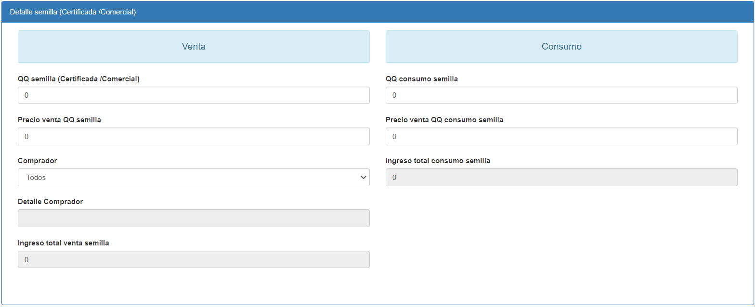
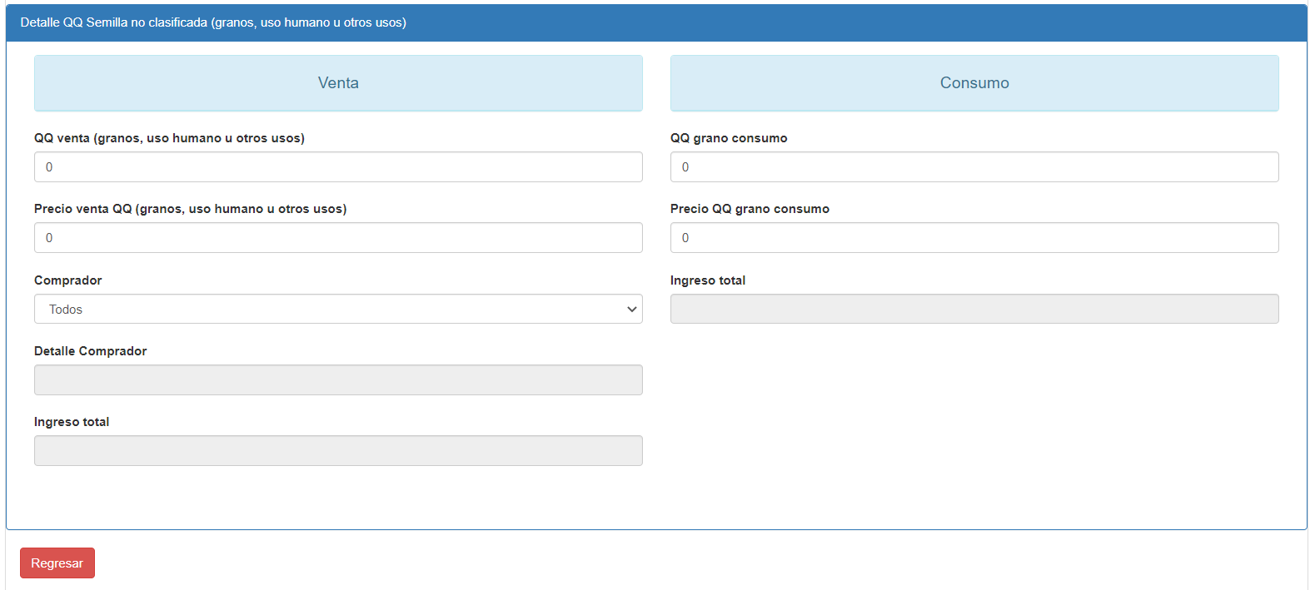
portal Red Pash |  |  | ENTREGAS Y VENTAS DE SEMILLA Y GRANO
ACTUALIZAR | Propósito: Registrar los ingresos obtenidos por la venta de semilla y grano (no clasifica como semilla), para determinar la rentabilidad del lote de producción.

 | 1. Seleccione el cultivo: |  | Frijol ⃝ | Maíz ⃝ |  | Pendiente consulta Categoría de semilla: |  | Categoría: | Básica ⃝ | Registrada ⃝ | Certificada ⃝

 | 2. Seleccione el ciclo de siembra según año:
 | Primera □
 | Postrera □
 | Verano □

 | 3. Seleccione el departamento: |  |  |  |  |  | De acuerdo al área de influencia y lugar de producción.

 | 4. Seleccione el productor(a) de semilla de frijol cuya producción y resultados del Centro de Procesamiento de Semilla ha sido previamente registrado en el módulo Produc_Costos_Lote_Frijol:

VENTAS
ELIMINAR
VENTAS
ELIMINAR
 | Departamento | Productor | CULTIVO | CATEGORIA | CICLO | VARIEDAD | AREA_SEMBRADA_MZ | AREA_SEMBRADA_HAS | FECHA SIEMBRA | QQ_PRODUCCIÓN | QQ_SEMILLA | QQ_CONSUMO | QQ_SEMILLA_ENTREGADO | QQ_CONSUMO_ENTREGADO | HABILITADO | REGISTRO VENTAS | ELIMINAR VENTAS
 | EL PARAÍSO | Alex Orlando Mejía Martínez | FRIJOL | Comercial | 2022-Ciclo C | Amadeus-77
 | OLANCHO | Oscar Rene Padilla Gáleas | FRIJOL | Comercial | 2022-Ciclo C | Tolupan Rojo

 | Desplegar vistas:

CenProcesamiento_Acta_Recepción
PORTAL |  |  | ACTA DE RECEPCIÓN DE SEMILLA
NUEVO
 | Agregar fecha de recepción: | D/M/A

 | 1. Nombre del productor: |  |  |  | Buscar si está registrado

 | 3. Cédula de identidad:

 | 4. Cultivo: | Frijol ⃝ | Maíz ⃝

 | 5. Variedad: | De acuerdo al cultivo, dar la opción de seleccionar las variedades:

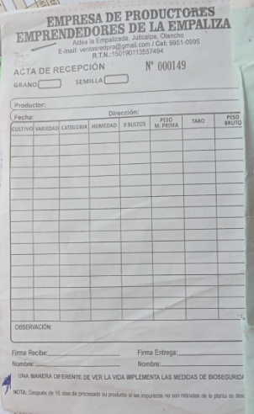
 | Variedad |  | Selección SI / NO | Seleccione la categoría de semilla | % HUMEDAD | # BULTOS | PESO M. PRIMA QQ. | PESO BRUTO
 | Amadeus-77 |  | Si [ ] No [ ] | Certificada Si [ ] No [ ]
 |  |  |  | Comercial Si [ ] No [ ]
 | Carrizalito |  | Si [ ] No [ ] | Certificada Si [ ] No [ ]
 |  |  |  | Comercial Si [ ] No [ ]
 | Deorho |  | Si [ ] No [ ] | Certificada Si [ ] No [ ]
 |  |  |  | Comercial Si [ ] No [ ]
 | Azabache |  | Si [ ] No [ ] | Certificada Si [ ] No [ ]
 |  |  |  | Comercial Si [ ] No [ ]
 | Paraisito mejorado PM-2 |  | Si [ ] No [ ] | Certificada Si [ ] No [ ]
 |  |  |  | Comercial Si [ ] No [ ]
 | Honduras nutritivo |  | Si [ ] No [ ] | Certificada Si [ ] No [ ]
 |  |  |  | Comercial Si [ ] No [ ]
 | Inta Cárdenas |  | Si [ ] No [ ] | Certificada Si [ ] No [ ]
 |  |  |  | Comercial Si [ ] No [ ]
 | Lenca precoz |  | Si [ ] No [ ] | Certificada Si [ ] No [ ]
 |  |  |  | Comercial Si [ ] No [ ]
 | Rojo chortí |  | Si [ ] No [ ] | Certificada Si [ ] No [ ]
 |  |  |  | Comercial Si [ ] No [ ]
 | Tolupan rojo |  | Si [ ] No [ ] | Certificada Si [ ] No [ ]
 |  |  |  | Comercial Si [ ] No [ ]
 | Otra variedad, especificar nombre comercial |  | Si [ ] No [ ] | Certificada Si [ ] No [ ]
 |  |  |  | Comercial Si [ ] No [ ]

Solicitud_MuestreoSENASA
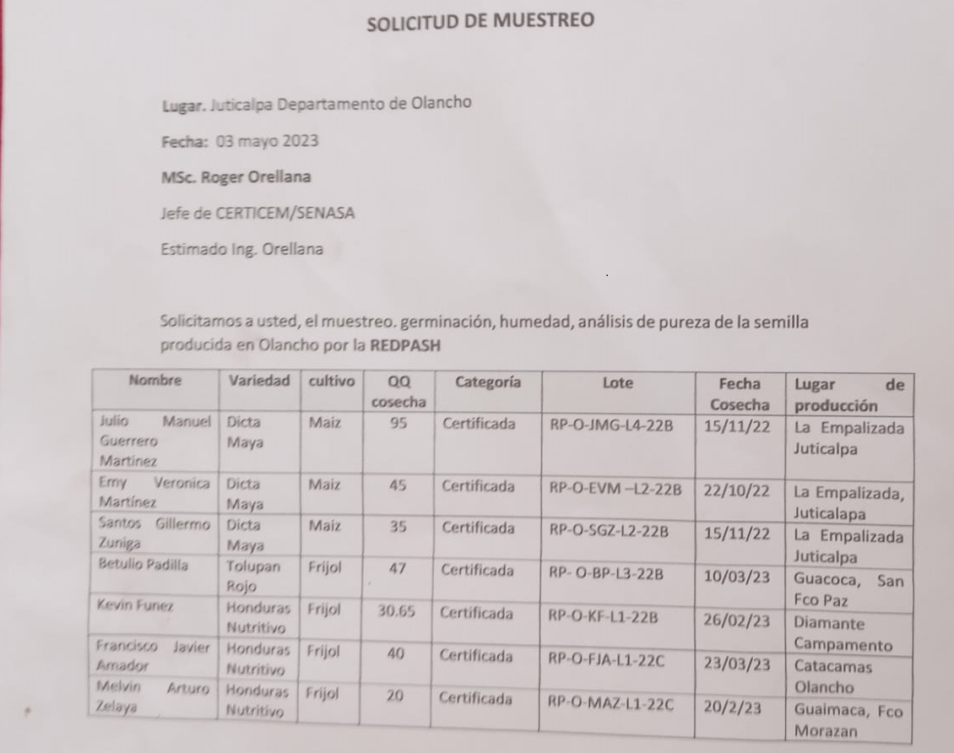
PORTAL |  |  | SOLICITUD DE MUESTREO SEMILLA
NUEVO

 | Agregar fecha de solicitud: | D/M/A

 | Lugar: |  |  |  | Anotar | Puede agregarse menú de lugares para seleccionar

 | Para: |  |  |  | Anotar | Puede agregarse menú de nombres de personas para seleccionar

 | Solicitamos gentilmente, el muestreo de germinació, humedad, análisis de pureza de semilla de los siguientes productores(as):
 | Filtros para seleccionar ingreso de información.
 | 1. Seleccione el ciclo de siembra según año: |  | Primera □ |  | Postrera □ |  | Verano □

 | 2. Seleccione el departamento: | Lugar de producción según

 | 3. Seleccione el productor(a) de semilla de frijol que ha sido previamente registrado en el módulo correspondiente:

 | 4. Seleccione cultivo | Frijol ⃝ | Maíz ⃝

 | 5. Seleccione Variedad

 | 6. Seleccione categoría de semilla | Básica ⃝ | Registrada ⃝ |  | Certificada ⃝

 | 7. Seleccione lote de producción de semilla

 | 8. Seleccione la fecha de cosecha

 | 9. Anote la cantidad de quintales cosechados:

 | Filtros para descargar información en excel y para agregar a la solicitud (ver ejemplo abajo).

 | Seleccione Ciclo | Seleccione Departamento |  |  | Seleccione fecha de solicitud

 | PROD_NOMBRE | Depto_Descripcion | Muni_Descripcion | Aldea_Descripcion | Caserio_Descripcion | CICLO | Cultivo | Variedad | Categoría semilla | Lote | QQ cosecha | Fecha cosecha
 | Bayron Rogelio Guzman Cruz | COMAYAGUA | LAMANI | LAMANI | HACIENDA VALLADOLID | 2022-Ciclo C | FRIJOL | Tolupan Rojo | Certificada | RP-COM-BRGC-L1-22C | 95.00 | 2022-11-15

 |  |  |  |  |  |  |  |  |  | RP: RED PASH
 |  |  |  |  |  |  |  |  |  | COM: REGION RED PASH o DEPARTAMENTO
 |  |  |  |  |  |  |  |  |  | BRGC: Iniciales nombre del productor
 |  |  |  |  |  |  |  |  |  | L1: Lote 1
 |  |  |  |  |  |  |  |  |  | 22C: Ciclo C del 2022

